Backlog
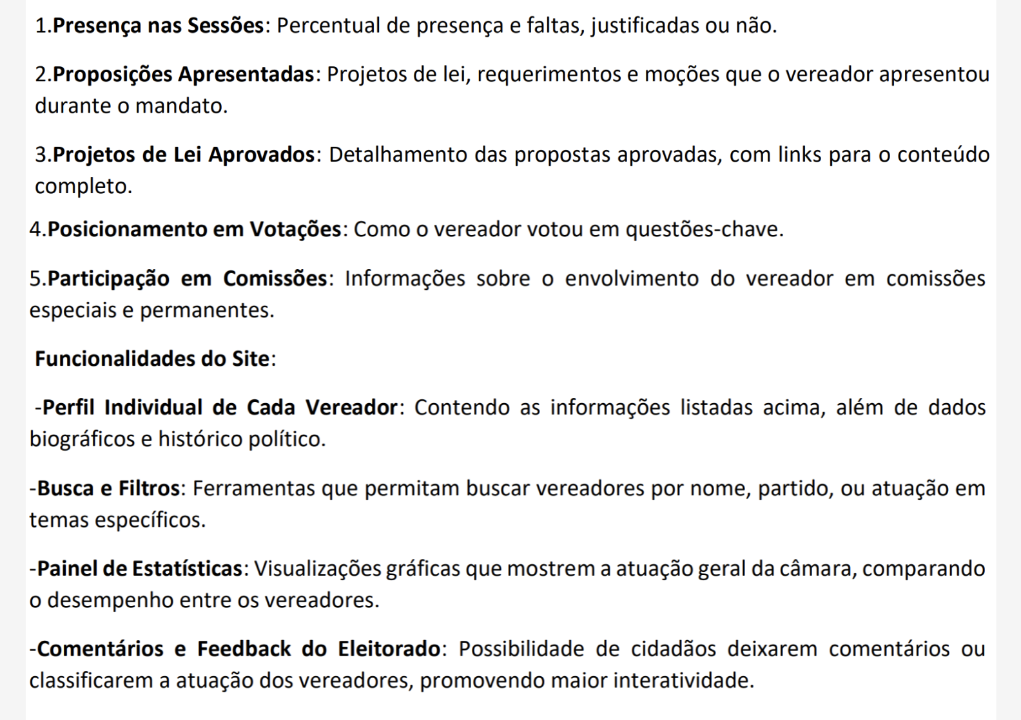
Rank | Prioridade | User Story | Sprint | Req. Do Parceiro
1 | Alta | Como cliente quero ver as telas da aplicação web para validar se disposição das informações atende aos meu requisitos | 1 |  | RF01 | Presença nas Sessões:
2 | Alta | Como cliente quero ver as telas funcionando, juntamente com os botões para testar a responsividade e validar se o wireframe foi cumprido | 1 |  | RF02 | Proposições Apresentadas
3 | Média | Como eleitor, quero acessar uma página Web onde possa visualizar a assiduidade geral dos vereadores, para que eu possa comparar a participação de cada um nas sessões. | 2 | RF-01 | RF03 | Projetos de Lei Aprovados
4 | Média | Como eleitor, quero acessar uma página dedicada ao vereador que contenha seu histórico político, para que eu possa conhecê-lo melhor. | 2 | RF-06 | RF04 | Posicionamento em Votações
5 | Média | Como eleitor, quero visualizar os projetos de lei, requerimentos e moções criados pelo vereador no perfil dele, para que eu possa acompanhar suas ações durante o mandato. | 2 | RF-02 | RF05 | Participação em Comissões
6 | Média | Como eleitor, quero visualizar a quantidade de propostas aprovadas, com links para acessá-las, para que eu possa acompanhar as realizações do vereador. | 2 | RF-03 | RF06 | Perfil individual de cada vereador
7 | Média | Como eleitor, quero ter acesso a uma tela que mostre a participação dos vereadores em comissões especiais e permanentes, para que eu possa entender melhor o envolvimento deles nessas atividades. | 2 | RF-05 | RF07 | Buscas e filtros
8 | Média | Como eleitor, quero acessar uma página dedicada ao vereador que contenha suas informações básicas: nome, partido, idade | 2 | RF-06 | RF08 | Painel de Estatísticas
9 | Média | Como eleitor, quero acessar um painel de estatísticas que apresente visualizações gráficas da atuação geral da câmara, permitindo a comparação de desempenho entre os vereadores. | 2 | RF-08 | RF09 | Comentários e Feedback do Eleitorado
10 | Baixa | Como eleitor, quero que o website ofereça funcionalidades de busca e filtros, para que eu possa encontrar vereadores por nome, partido, ou temas específicos de atuação. | 3 | RF-07
11 | Baixa | Como eleitor, quero acessar o extrato de votação das comissões, para que eu possa entender como o vereador se posicionou em questões-chave. | 3 | RF-04
12 | Baixa | Como eleitor quero ter a possibilidade de avaliar e comentar sobre a atuação do vereador para deixar meu feedback sobre seu mandato | 3 | RF-09

Validar com o cliente
Prioridade dos UserStory e o que entregar

